Costo_Brazo_Servo
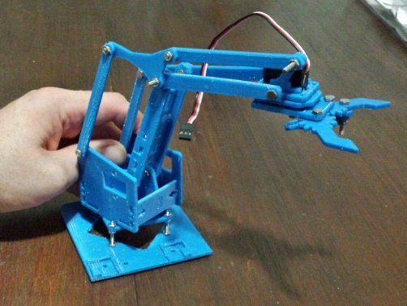
VERSION 3D | ítem | Cantidad | Descripción | $/u | $ Parcial | Enlace proveedor
 | 1 | 1 | Piezas 3D | 450 | 450 | Frame_3D
 | 2 | 3 | Servo | 53 | 159 | Mini-servo-tower-pro-sg90-9g
 | 3 | 2 | Alargue Servo | 30 | 60 | Alargue-de-servo-tipo-jr-15cm
 |  |  |  |  | 0
 |  |  |  |  | 0
 |  |  |  |  | 0
 |  |  |  |  | 0
 |  |  |  |  | 0
 |  |  |  |  | 0
 |  |  |  | TOTAL: | 669

